Sheet1
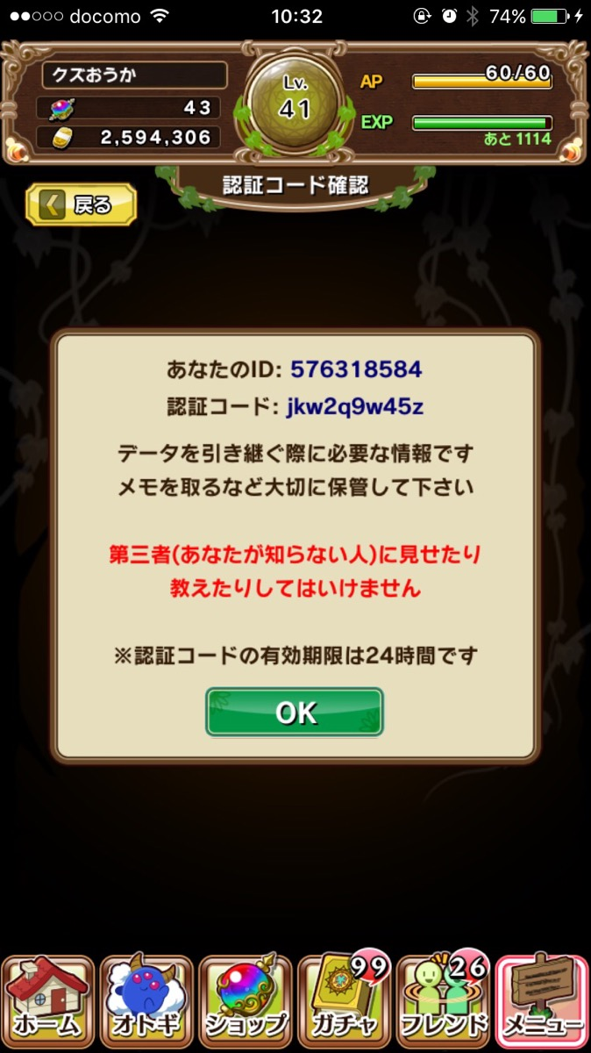

データを引き継ぐ際に必要な情報です
スクリーンショットやメモを
取るなどして大切に保管して下さい
第三者(あなたが知らない人)に見せたり
教えたりしないでください下さい
※認証コードは一度使用するまで有効です

